下へどこまで曲げられるか
下へどこまで曲げられるか ― 曲げ線から離れた位置で板が下へ向かうとき
株式会社高橋鉄骨 曲げ可否判断シート ／ ダイ・ホルダ・ベース・ナット・ベッドの実測断面に当たるまでの長さ（mm）。曲げ始めから曲げ終わりまで全ストロークでシミュレーションした結果です。

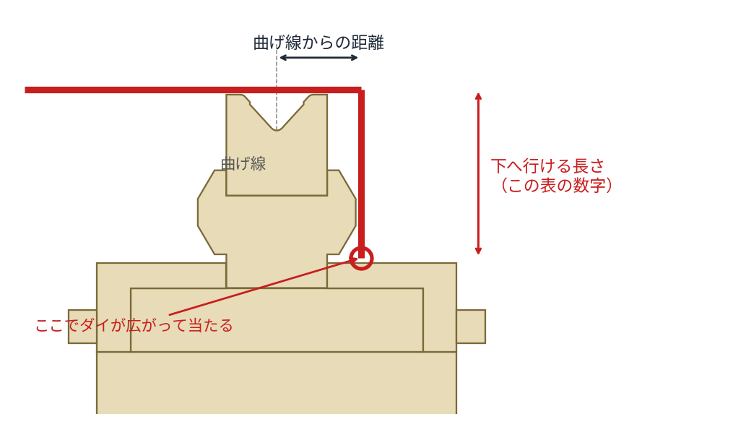
 |  |  |  |  |  | 読み方 「曲げ線から○mm離れていれば、下へ△mmまで行ける」 例：V25 なら曲げ線から 30mm 離れていれば下へ 94mm まで。60mm 離れていれば 184mm まで。150mm 離れていれば床まで下ろせます。 0 … その距離では下へ行けない（ダイ本体に当たる）。V32・V40 はダイが片側30mm、V63 は片側40mm あるので、そこより近いと即当たります。 床 … ダイがそれ以上広がらないので床まで。V12・V25＝1061.5mm、V32＝1048mm、V40＝1046.6mm、V63＝1063mm。 — … V溝の中なのでこの表では扱いません。 Z曲げのとき 「曲げ線からの距離」＝段差S、「下へ行ける長さ」＝先に曲げた面を下に向けたときのフランジの上限。 先に曲げた面を上に向けて置けるなら、断面では当たる相手が無いので上限は出ません。 板厚による差はほとんどありません（最大でも1〜2mm）。

 |  | 曲げ線からの距離（mm）
下型 | 板厚 | 10 | 15 | 20 | 25 | 30 | 35 | 40 | 45 | 50 | 60 | 70 | 80 | 90 | 100 | 120 | 150 | 200
V12 | t1.2 | 49 | 95 | 95 | 95 | 95 | 95 | 95 | 95 | 95 | 95 | 185 | 185 | 185 | 185 | 185 | 235 | 235
 | t1.6 | 49 | 95 | 95 | 95 | 95 | 95 | 95 | 95 | 95 | 95 | 185 | 185 | 185 | 185 | 185 | 235 | 235
 | t2.3 | 49 | 95 | 95 | 95 | 95 | 95 | 95 | 95 | 95 | 95 | 185 | 185 | 185 | 185 | 185 | 235 | 235
V25 | t3.2 | — | — | 94 | 94 | 94 | 94 | 94 | 94 | 94 | 94 | 184 | 184 | 184 | 184 | 184 | 234 | 234
 | t4.5 | — | — | 94 | 94 | 94 | 94 | 94 | 94 | 94 | 94 | 184 | 184 | 184 | 184 | 184 | 234 | 234
 | t6 | — | — | 94 | 94 | 94 | 94 | 94 | 94 | 94 | 94 | 184 | 184 | 184 | 184 | 184 | 234 | 234
V32 | t3.2 | — | — | — | 0 | 42 | 42 | 50 | 58 | 97 | 97 | 97 | 97 | 97 | 97 | 125 | 床まで | 床まで
 | t4.5 | — | — | — | 0 | 42 | 42 | 49 | 58 | 97 | 97 | 97 | 97 | 97 | 97 | 125 | 床まで | 床まで
 | t6 | — | — | — | 0 | 0 | 42 | 48 | 57 | 98 | 98 | 98 | 98 | 98 | 98 | 126 | 床まで | 床まで
V40 | t3.2 | — | — | — | 0 | 5 | 42 | 50 | 58 | 97 | 97 | 97 | 97 | 97 | 97 | 125 | 床まで | 床まで
 | t4.5 | — | — | — | — | 5 | 42 | 49 | 58 | 97 | 97 | 97 | 97 | 97 | 97 | 125 | 床まで | 床まで
 | t6 | — | — | — | — | 0 | 43 | 48 | 57 | 98 | 98 | 98 | 98 | 98 | 98 | 125 | 床まで | 床まで
 | t9 | — | — | — | — | 0 | 42 | 47 | 56 | 97 | 97 | 97 | 97 | 97 | 97 | 125 | 床まで | 床まで
V63 | t9 | — | — | — | — | — | — | — | 71 | 111 | 111 | 111 | 111 | 111 | 111 | 139 | 床まで | 床まで

※ 数字は「下へ行ける長さ」。当たる相手はダイ本体・ホルダ・ベース・ナット・機械のベッド。すべて曲2.dxf ダイ取付図／V63.dxf の実測断面です。
※ V12・V25 はインサート型で上のほうが細いので、近い距離でも下げられます。V32・V40・V63 は単体Vダイで、ダイ本体の幅がそのまま効きます。

